MRA Evaluacion completa
 | Nombre de máquina /Número |  | Autoline 5 | Serial #: | 2131 | Fecha MFG: |  | 2026-03-30 |  | Ubicación: | Cuarto limpio Dexcom |  |  |  |  |  |  |  |  |  | Fecha: | 03/30/2026
 | Descripción de la máquina: |  | Celda automatizada |  |  |  |  |  |  | Ubicación del edificio/planta: | Jabil Chihuahua |  |  |  |  |  |  |  |  |  | Por: | Brayan Escamilla

 | PELIGRO # | Condición de uso (Tarea) | Peligro(s) / Modo de fallo | Imágenes |  | Personas en riesgo |  |  |  | EVALUACIÓN INICIAL - SIN SALVAGUARDAS / SIN PROTECCIÓN |  |  | ISO 13849-1:2023 Evaluación inicial de HRN: DPH y FE rellenan automáticamente S y F |  |  |  | CONTROLES PROPUESTOS PARA REDUCIR EL RIESGO A UN NIVEL ACEPTABLE |  |  |  | CONTROLES REALES IMPLEMENTADOS PARA REDUCIR EL RIESGO A UN NIVEL ACEPTABLE |  |  |  | CONTROLES REALES IMPLEMENTADOS PARA REDUCIR EL RIESGO A UN NIVEL ACEPTABLE
 |  |  |  |  |  | Operador | Mantenimiento | Contratistas | Otros | Gravedad Frecuencia Probabilidad de ocurrencia Número de personas | DPH FE LO NP | Nivel de riesgo HRN |  |  |  |  | Medida(s) de control ¡No puedes usar la evaluación de riesgos para reducir el grado de protección que exigen los estándares! | Gravedad Frecuencia Probabilidad de ocurrencia Número de personas | DPH FE LO NP | Nivel de riesgo (HRN) | Medida(s) de control ¡No puedes usar la evaluación de riesgos para reducir el grado de protección que exigen los estándares! | Gravedad Frecuencia Probabilidad de ocurrencia Número de personas | DPH FE LO NP | Nivel de riesgo (HRN) | Medida(s) de control ¡No puedes usar la evaluación de riesgos para reducir el grado de protección que exigen los estándares! | Imagen | Gravedad Frecuencia Probabilidad de ocurrencia Número de personas | DPH FE LO NP | Nivel de riesgo (HRN)
 |  |  |  | Imagen 1 | Imagen 2 |  |  |  |  |  |  |  | Determine la probabilidad P 13849-1 Avoidance | Factor según la Tabla A.1 ISO 13849 estándar | S F P | PLr
 | 1 | Operación normal | Mecánica: transmisión; pinchazo/aplastamiento/enredamiento. | 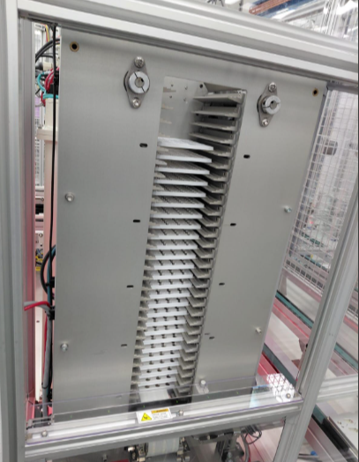 |  | X | X |  |  | Moderado: Atención médica significativa como laceración severa y fisioterapia. Labores restringidas por menos de 2 semanas. | 4 | Riesgo Alto | Persona calificada | A | S2 |  | Detección de presencia: Añadir cortina de luz | Insignificante: Sin primeros auxilios; rasguño o moretón. | 0.1 | Insignificante | Mantenimiento: Procedimiento/SOP/LOTO | Insignificante: Sin primeros auxilios; rasguño o moretón. | 0.1 | Insignificante | Detección de presencia: Añadir cortina de luz |  | Insignificante: Sin primeros auxilios; rasguño o moretón. | 0.1 | Insignificante
 |  |  |  |  |  |  |  |  |  | De manera constante o más de una vez cada 15 minutos. | 5 |  | Evento de baja o muy baja velocidad ej. <250 mm/s, tiempo para el peligro ≥3s y/o tiempo suficiente para escapar | A | F2 |  |  | De manera constante o más de una vez cada 15 minutos. | 5 |  |  | Semanal | 1.5 |  |  |  | De manera constante o más de una vez cada 15 minutos. | 5
 |  |  |  |  |  |  |  |  |  | Muy probable, es de esperarse | 10 | 200 | Facilmente posible posible en el 50% o mas de los casos | A |  | PLd |  | Casi imposible, posible solo bajo circunstancias extremas | 0.033 | 0.0165 |  | Casi imposible, posible solo bajo circunstancias extremas | 0.033 | 0.00495 |  |  | Casi imposible, posible solo bajo circunstancias extremas | 0.033 | 0.0165
 |  |  |  |  |  |  |  |  |  | 1 a 2 personas | 1 |  | Facil reconocimiento del peligro posible en el 50% o mas de los casos | A |  |  |  | 1 a 2 personas | 1 |  |  | 1 a 2 personas | 1 |  |  |  | 1 a 2 personas | 1
 |  |  |  |  |  |  |  |  |  |  |  |  | Baja complejidad ej, ajustar las abrazaderas de sujeción de la pieza de trabajo, o Interacción de muy baja complejidad o sin interacción ej, colocar una pieza de trabajo dentro de la máquina | A | P1
 | 2 | Mantenimiento preventivo | Mecánico: ciclo automático/arranque repentino |  |  |  | X |  |  | Moderado: Atención médica significativa como laceración severa y fisioterapia. Labores restringidas por menos de 2 semanas. | 4 | Riesgo Alto | Persona calificada | A | S2 |  | Detección de presencia: Añadir cortina de luz | Insignificante: Sin primeros auxilios; rasguño o moretón. | 0.1 | Insignificante | Mantenimiento: Procedimiento/SOP/LOTO | Insignificante: Sin primeros auxilios; rasguño o moretón. | 0.1 | Insignificante | Detección de presencia: Añadir cortina de luz |  | Insignificante: Sin primeros auxilios; rasguño o moretón. | 0.1 | Insignificante
 |  |  |  |  |  |  |  |  |  | Semanal | 1.5 |  | Evento de baja o muy baja velocidad ej. <250 mm/s, tiempo para el peligro ≥3s y/o tiempo suficiente para escapar | A | F1 |  |  | Semanal | 1.5 |  |  | Semanal | 1.5 |  |  |  | Semanal | 1.5
 |  |  |  |  |  |  |  |  |  | Muy probable, es de esperarse | 10 | 60 | Facilmente posible posible en el 50% o mas de los casos | A |  | PLc |  | Casi imposible, posible solo bajo circunstancias extremas | 0.033 | 0.00495 |  | Casi imposible, posible solo bajo circunstancias extremas | 0.033 | 0.00495 |  |  | Casi imposible, posible solo bajo circunstancias extremas | 0.033 | 0.00495
 |  |  |  |  |  |  |  |  |  | 1 a 2 personas | 1 |  | Facil reconocimiento del peligro posible en el 50% o mas de los casos | A |  |  |  | 1 a 2 personas | 1 |  |  | 1 a 2 personas | 1 |  |  |  | 1 a 2 personas | 1
 |  |  |  |  |  |  |  |  |  |  |  |  | Baja complejidad ej, ajustar las abrazaderas de sujeción de la pieza de trabajo, o Interacción de muy baja complejidad o sin interacción ej, colocar una pieza de trabajo dentro de la máquina | A | P1
| | 3 | Operación normal | Mecánica: transmisión; pinchazo/aplastamiento/enredamiento. | 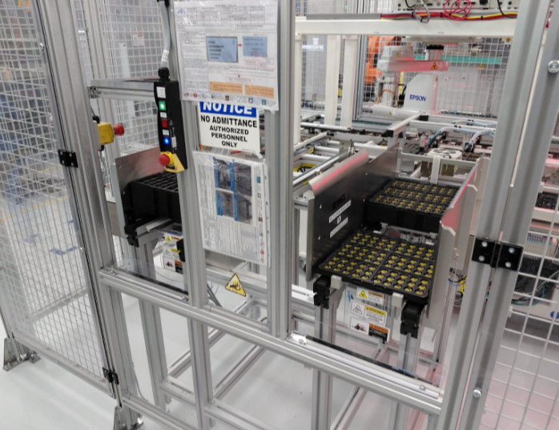 |  | X | X |  |  | Moderado: Atención médica significativa como laceración severa y fisioterapia. Labores restringidas por menos de 2 semanas. | 4 | Riesgo Alto | Persona calificada | A | S2 |  | Detección de presencia: Añadir cortina de luz | Insignificante: Sin primeros auxilios; rasguño o moretón. | 0.1 | Insignificante | Mantenimiento: Procedimiento/SOP/LOTO | Insignificante: Sin primeros auxilios; rasguño o moretón. | 0.1 | Insignificante | Detección de presencia: Añadir cortina de luz |  | Insignificante: Sin primeros auxilios; rasguño o moretón. | 0.1 | Insignificante
 |  |  |  |  |  |  |  |  |  | De manera constante o más de una vez cada 15 minutos. | 5 |  | Evento de baja o muy baja velocidad ej. <250 mm/s, tiempo para el peligro ≥3s y/o tiempo suficiente para escapar | A | F2 |  |  | De manera constante o más de una vez cada 15 minutos. | 5 |  |  | De manera constante o más de una vez cada 15 minutos. | 5 |  |  |  | De manera constante o más de una vez cada 15 minutos. | 5
 |  |  |  |  |  |  |  |  |  | Muy probable, es de esperarse | 10 | 200 | Facilmente posible posible en el 50% o mas de los casos | A |  | PLd |  | Casi imposible, posible solo bajo circunstancias extremas | 0.033 | 0.0165 |  | Casi imposible, posible solo bajo circunstancias extremas | 0.033 | 0.0165 |  |  | Casi imposible, posible solo bajo circunstancias extremas | 0.033 | 0.0165
 |  |  |  |  |  |  |  |  |  | 1 a 2 personas | 1 |  | Facil reconocimiento del peligro posible en el 50% o mas de los casos | A |  |  |  | 1 a 2 personas | 1 |  |  | 1 a 2 personas | 1 |  |  |  | 1 a 2 personas | 1
 |  |  |  |  |  |  |  |  |  |  |  |  | Baja complejidad ej, ajustar las abrazaderas de sujeción de la pieza de trabajo, o Interacción de muy baja complejidad o sin interacción ej, colocar una pieza de trabajo dentro de la máquina | A | P1
 | 4 | Mantenimiento preventivo | Sistema de control: ciclo automático/arranque inesperado |  |  |  | X |  |  | Moderado: Atención médica significativa como laceración severa y fisioterapia. Labores restringidas por menos de 2 semanas. | 4 | Riesgo Alto | Persona calificada | A | S2 |  | Detección de presencia: Añadir cortina de luz | Insignificante: Sin primeros auxilios; rasguño o moretón. | 0.1 | Insignificante | Mantenimiento: Procedimiento/SOP/LOTO | Insignificante: Sin primeros auxilios; rasguño o moretón. | 0.1 | Insignificante | Detección de presencia: Añadir cortina de luz |  | Insignificante: Sin primeros auxilios; rasguño o moretón. | 0.1 | Insignificante
 |  |  |  |  |  |  |  |  |  | Semanal | 1.5 |  | Evento de baja o muy baja velocidad ej. <250 mm/s, tiempo para el peligro ≥3s y/o tiempo suficiente para escapar | A | F1 |  |  | Semanal | 1.5 |  |  | Semanal | 1.5 |  |  |  | Semanal | 1.5
 |  |  |  |  |  |  |  |  |  | Muy probable, es de esperarse | 10 | 60 | Facilmente posible posible en el 50% o mas de los casos | A |  | PLc |  | Casi imposible, posible solo bajo circunstancias extremas | 0.033 | 0.00495 |  | Casi imposible, posible solo bajo circunstancias extremas | 0.033 | 0.00495 |  |  | Casi imposible, posible solo bajo circunstancias extremas | 0.033 | 0.00495
 |  |  |  |  |  |  |  |  |  | 1 a 2 personas | 1 |  | Facil reconocimiento del peligro posible en el 50% o mas de los casos | A |  |  |  | 1 a 2 personas | 1 |  |  | 1 a 2 personas | 1 |  |  |  | 1 a 2 personas | 1
 |  |  |  |  |  |  |  |  |  |  |  |  | Baja complejidad ej, ajustar las abrazaderas de sujeción de la pieza de trabajo, o Interacción de muy baja complejidad o sin interacción ej, colocar una pieza de trabajo dentro de la máquina | A | P1
 | 5 | Operación normal | Sistema de control: ciclo automático/arranque inesperado |  |  |  | X |  |  | Mayor: Lesión grave, fractura ósea o cirugía general; incapacidad laboral documentada. Labores restringidas por más de 2 semanas y menos de 6 meses. | 6 | Riesgo Alto | Persona calificada | A | S2 |  | Protección/puerta móvil: Añadir nueva, con Interlocked | Insignificante: Sin primeros auxilios; rasguño o moretón. | 0.1 | Insignificante | Mantenimiento: Procedimiento/SOP/LOTO | Insignificante: Sin primeros auxilios; rasguño o moretón. | 0.1 | Insignificante | Detección de presencia: Añadir cortina de luz |  | Insignificante: Sin primeros auxilios; rasguño o moretón. | 0.1 | Insignificante
 |  |  |  |  |  |  |  |  |  | De manera constante o más de una vez cada 15 minutos. | 5 |  | Evento de baja o muy baja velocidad ej. <250 mm/s, tiempo para el peligro ≥3s y/o tiempo suficiente para escapar | A | F2 |  |  | De manera constante o más de una vez cada 15 minutos. | 5 |  |  | De manera constante o más de una vez cada 15 minutos. | 5 |  |  |  | De manera constante o más de una vez cada 15 minutos. | 5
 |  |  |  |  |  |  |  |  |  | Muy probable, es de esperarse | 10 | 300 | Imposible | C |  | PLe |  | Casi imposible, posible solo bajo circunstancias extremas | 0.033 | 0.0165 |  | Casi imposible, posible solo bajo circunstancias extremas | 0.033 | 0.0165 |  |  | Casi imposible, posible solo bajo circunstancias extremas | 0.033 | 0.0165
 |  |  |  |  |  |  |  |  |  | 1 a 2 personas | 1 |  | Facil reconocimiento del peligro posible en el 50% o mas de los casos | A |  |  |  | 1 a 2 personas | 1 |  |  | 1 a 2 personas | 1 |  |  |  | 1 a 2 personas | 1
 |  |  |  |  |  |  |  |  |  |  |  |  | Media a alta complejidad ej. (hold‑to‑run) para el ajuste o configuración de una parte de la máquina. | B | P2
 | 6 | Mantenimiento preventivo | Sistema de control: ciclo automático/arranque inesperado |  |  |  | X |  |  | Mayor: Lesión grave, fractura ósea o cirugía general; incapacidad laboral documentada. Labores restringidas por más de 2 semanas y menos de 6 meses. | 6 | Riesgo Alto | Persona calificada | A | S2 |  | Protección/puerta móvil: Añadir nueva, con Interlocked | Insignificante: Sin primeros auxilios; rasguño o moretón. | 0.1 | Insignificante | Mantenimiento: Procedimiento/SOP/LOTO | Insignificante: Sin primeros auxilios; rasguño o moretón. | 0.1 | Insignificante | Detección de presencia: Añadir cortina de luz |  | Insignificante: Sin primeros auxilios; rasguño o moretón. | 0.1 | Insignificante
 |  |  |  |  |  |  |  |  |  | Semanal | 1.5 |  | Evento de baja o muy baja velocidad ej. <250 mm/s, tiempo para el peligro ≥3s y/o tiempo suficiente para escapar | A | F1 |  |  | Semanal | 1.5 |  |  | Semanal | 1.5 |  |  |  | Semanal | 1.5
 |  |  |  |  |  |  |  |  |  | Muy probable, es de esperarse | 10 | 90 | Imposible | C |  | PLd |  | Casi imposible, posible solo bajo circunstancias extremas | 0.033 | 0.00495 |  | Casi imposible, posible solo bajo circunstancias extremas | 0.033 | 0.00495 |  |  | Casi imposible, posible solo bajo circunstancias extremas | 0.033 | 0.00495
 |  |  |  |  |  |  |  |  |  | 1 a 2 personas | 1 |  | Facil reconocimiento del peligro posible en el 50% o mas de los casos | A |  |  |  | 1 a 2 personas | 1 |  |  | 1 a 2 personas | 1 |  |  |  | 1 a 2 personas | 1
 |  |  |  |  |  |  |  |  |  |  |  |  | Media a alta complejidad ej. (hold‑to‑run) para el ajuste o configuración de una parte de la máquina. | B | P2
 | 7 | Mantenimiento correctivo/Solución de problemas | Sistema de control: ciclo automático/arranque inesperado | 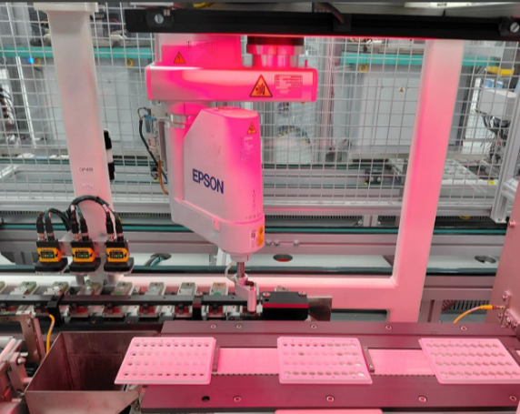 |  |  | X |  |  | Mayor: Lesión grave, fractura ósea o cirugía general; incapacidad laboral documentada. Labores restringidas por más de 2 semanas y menos de 6 meses. | 6 | Riesgo Alto | Persona calificada | A | S2 |  | Protección/puerta móvil: Añadir nueva, con Interlocked | Insignificante: Sin primeros auxilios; rasguño o moretón. | 0.1 | Insignificante | Mantenimiento: Procedimiento/SOP/LOTO | Insignificante: Sin primeros auxilios; rasguño o moretón. | 0.1 | Insignificante | Protección/puerta móvil: Añadir nueva, con Interlocked | 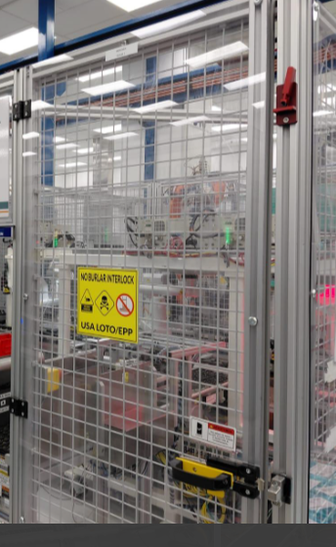 | Insignificante: Sin primeros auxilios; rasguño o moretón. | 0.1 | Insignificante
 |  |  |  |  |  |  |  |  |  | Una a varias veces cada 12 horas — Duración total de las tareas ≤ 36 minutos. | 2.5 |  | Evento de alta velocidad ej. > 1000 mm/s, tiempo para el peligro <1s y/o Tiempo limitado para escapar | C | F1 |  |  | Una a varias veces cada 12 horas — Duración total de las tareas ≤ 36 minutos. | 2.5 |  |  | Una a varias veces cada 12 horas — Duración total de las tareas ≤ 36 minutos. | 2.5 |  |  |  | Una a varias veces cada 12 horas — Duración total de las tareas ≤ 36 minutos. | 2.5
 |  |  |  |  |  |  |  |  |  | Muy probable, es de esperarse | 10 | 150 | Imposible | C |  | PLd |  | Casi imposible, posible solo bajo circunstancias extremas | 0.033 | 0.00825 |  | Casi imposible, posible solo bajo circunstancias extremas | 0.033 | 0.00825 |  |  | Casi imposible, posible solo bajo circunstancias extremas | 0.033 | 0.00825
 |  |  |  |  |  |  |  |  |  | 1 a 2 personas | 1 |  | Facil reconocimiento del peligro posible en el 50% o mas de los casos | A |  |  |  | 1 a 2 personas | 1 |  |  | 1 a 2 personas | 1 |  |  |  | 1 a 2 personas | 1
 |  |  |  |  |  |  |  |  |  |  |  |  | Media a alta complejidad ej. (hold‑to‑run) para el ajuste o configuración de una parte de la máquina. | B | P2
 | 8 | Mantenimiento correctivo/Solución de problemas | Sistema de control: ciclo automático/arranque inesperado | 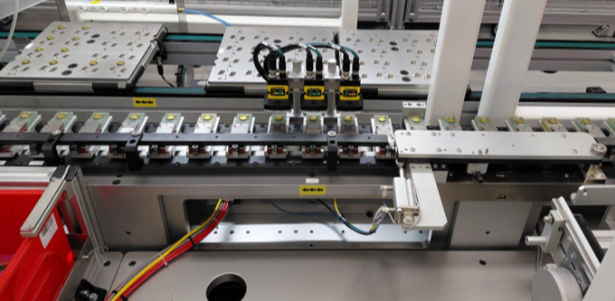 |  |  | X |  |  | Extremo: Hospitalización inmediata, cirugía de emergencia, pérdida permanente de una extremidad, la vista o alguna función; discapacidad a largo plazo. | 10 | Riesgo Alto | Persona calificada | A | S2 |  | Protección/puerta móvil: Añadir nueva, con Interlocked | Insignificante: Sin primeros auxilios; rasguño o moretón. | 0.1 | Insignificante | Mantenimiento: Procedimiento/SOP/LOTO | Insignificante: Sin primeros auxilios; rasguño o moretón. | 0.1 | Insignificante | Protección/puerta móvil: Añadir nueva, con Interlocked |  | Insignificante: Sin primeros auxilios; rasguño o moretón. | 0.1 | Insignificante
 |  |  |  |  |  |  |  |  |  | Una a varias veces cada 12 horas — Duración total de las tareas ≤ 36 minutos. | 2.5 |  | Evento de alta velocidad ej. > 1000 mm/s, tiempo para el peligro <1s y/o Tiempo limitado para escapar | C | F1 |  |  | Una a varias veces cada 12 horas — Duración total de las tareas ≤ 36 minutos. | 2.5 |  |  | Una a varias veces cada 12 horas — Duración total de las tareas ≤ 36 minutos. | 2.5 |  |  |  | Una a varias veces cada 12 horas — Duración total de las tareas ≤ 36 minutos. | 2.5
 |  |  |  |  |  |  |  |  |  | Muy probable, es de esperarse | 10 | 250 | Imposible | C |  | PLd |  | Casi imposible, posible solo bajo circunstancias extremas | 0.033 | 0.00825 |  | Casi imposible, posible solo bajo circunstancias extremas | 0.033 | 0.00825 |  |  | Casi imposible, posible solo bajo circunstancias extremas | 0.033 | 0.00825
 |  |  |  |  |  |  |  |  |  | 1 a 2 personas | 1 |  | Facil reconocimiento del peligro posible en el 50% o mas de los casos | A |  |  |  | 1 a 2 personas | 1 |  |  | 1 a 2 personas | 1 |  |  |  | 1 a 2 personas | 1
 |  |  |  |  |  |  |  |  |  |  |  |  | Media a alta complejidad ej. (hold‑to‑run) para el ajuste o configuración de una parte de la máquina. | B | P2
 | 9 | Mantenimiento correctivo/Solución de problemas | Sistema de control: ciclo automático/arranque inesperado | 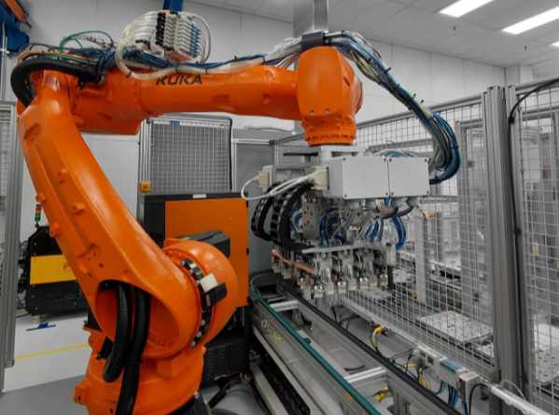 |  |  | X |  |  | Catastrófico: Muerte o falla grave del sistema. | 15 | Riesgo Alto | Persona calificada | A | S2 |  | Protección/puerta móvil: Añadir nueva, con Interlocked | Insignificante: Sin primeros auxilios; rasguño o moretón. | 0.1 | Insignificante | Mantenimiento: Procedimiento/SOP/LOTO | Insignificante: Sin primeros auxilios; rasguño o moretón. | 0.1 | Insignificante | Protección/puerta móvil: Añadir nueva, con Interlocked | 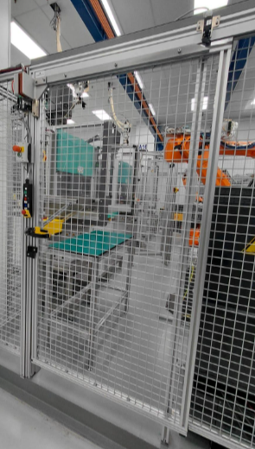 | Insignificante: Sin primeros auxilios; rasguño o moretón. | 0.1 | Insignificante
 |  |  |  |  |  |  |  |  |  | Una a varias veces cada 12 horas — Duración total de las tareas ≤ 36 minutos. | 2.5 |  | Evento de alta velocidad ej. > 1000 mm/s, tiempo para el peligro <1s y/o Tiempo limitado para escapar | C | F1 |  |  | Una a varias veces cada 12 horas — Duración total de las tareas ≤ 36 minutos. | 2.5 |  |  | Una a varias veces cada 12 horas — Duración total de las tareas ≤ 36 minutos. | 2.5 |  |  |  | Una a varias veces cada 12 horas — Duración total de las tareas ≤ 36 minutos. | 2.5
 |  |  |  |  |  |  |  |  |  | Muy probable, es de esperarse | 10 | 375 | Imposible | C |  | PLd |  | Casi imposible, posible solo bajo circunstancias extremas | 0.033 | 0.00825 |  | Casi imposible, posible solo bajo circunstancias extremas | 0.033 | 0.00825 |  |  | Casi imposible, posible solo bajo circunstancias extremas | 0.033 | 0.00825
 |  |  |  |  |  |  |  |  |  | 1 a 2 personas | 1 |  | Facil reconocimiento del peligro posible en el 50% o mas de los casos | A |  |  |  | 1 a 2 personas | 1 |  |  | 1 a 2 personas | 1 |  |  |  | 1 a 2 personas | 1
 |  |  |  |  |  |  |  |  |  |  |  |  | Media a alta complejidad ej. (hold‑to‑run) para el ajuste o configuración de una parte de la máquina. | B | P2
 | 10 | Mantenimiento correctivo/Solución de problemas | Sistema de control: ciclo automático/arranque inesperado | 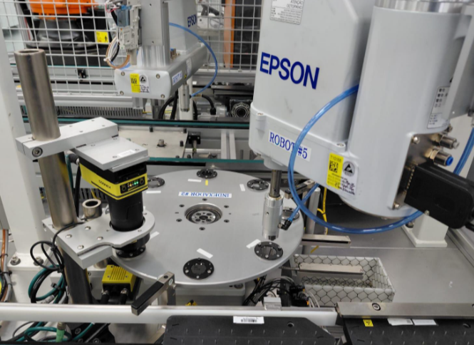 |  |  | X |  |  | Extremo: Hospitalización inmediata, cirugía de emergencia, pérdida permanente de una extremidad, la vista o alguna función; discapacidad a largo plazo. | 10 | Riesgo Alto | Persona calificada | A | S2 |  | Protección/puerta móvil: Añadir nueva, con Interlocked | Insignificante: Sin primeros auxilios; rasguño o moretón. | 0.1 | Insignificante | Mantenimiento: Procedimiento/SOP/LOTO | Insignificante: Sin primeros auxilios; rasguño o moretón. | 0.1 | Insignificante | Protección/puerta móvil: Añadir nueva, con Interlocked | 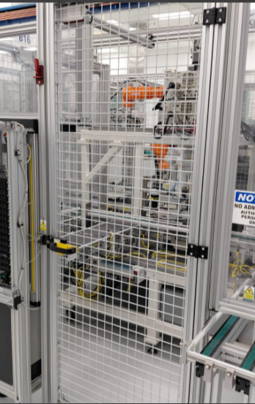 | Insignificante: Sin primeros auxilios; rasguño o moretón. | 0.1 | Insignificante
 |  |  |  |  |  |  |  |  |  | Una a varias veces cada 12 horas — Duración total de las tareas ≤ 36 minutos. | 2.5 |  | Evento de alta velocidad ej. > 1000 mm/s, tiempo para el peligro <1s y/o Tiempo limitado para escapar | C | F1 |  |  | Una a varias veces cada 12 horas — Duración total de las tareas ≤ 36 minutos. | 2.5 |  |  | Una a varias veces cada 12 horas — Duración total de las tareas ≤ 36 minutos. | 2.5 |  |  |  | Una a varias veces cada 12 horas — Duración total de las tareas ≤ 36 minutos. | 2.5
 |  |  |  |  |  |  |  |  |  | Muy probable, es de esperarse | 10 | 250 | Imposible | C |  | PLd |  | Casi imposible, posible solo bajo circunstancias extremas | 0.033 | 0.00825 |  | Casi imposible, posible solo bajo circunstancias extremas | 0.033 | 0.00825 |  |  | Casi imposible, posible solo bajo circunstancias extremas | 0.033 | 0.00825
 |  |  |  |  |  |  |  |  |  | 1 a 2 personas | 1 |  | Facil reconocimiento del peligro posible en el 50% o mas de los casos | A |  |  |  | 1 a 2 personas | 1 |  |  | 1 a 2 personas | 1 |  |  |  | 1 a 2 personas | 1
 |  |  |  |  |  |  |  |  |  |  |  |  | Media a alta complejidad ej. (hold‑to‑run) para el ajuste o configuración de una parte de la máquina. | B | P2
 | 11 | Mantenimiento preventivo | Mecánica: transmisión; pinchazo/aplastamiento/enredamiento. | 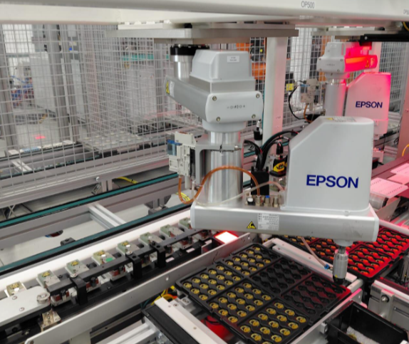 |  |  | X |  |  | Mayor: Lesión grave, fractura ósea o cirugía general; incapacidad laboral documentada. Labores restringidas por más de 2 semanas y menos de 6 meses. | 6 | Riesgo Alto | Persona calificada | A | S2 |  | Protección/puerta móvil: Añadir nueva, con Interlocked | Insignificante: Sin primeros auxilios; rasguño o moretón. | 0.1 | Insignificante | Mantenimiento: Procedimiento/SOP/LOTO | Insignificante: Sin primeros auxilios; rasguño o moretón. | 0.1 | Insignificante | Protección/puerta móvil: Añadir nueva, con Interlocked |  | Insignificante: Sin primeros auxilios; rasguño o moretón. | 0.1 | Insignificante
 |  |  |  |  |  |  |  |  |  | Semanal | 1.5 |  | Evento de baja o muy baja velocidad ej. <250 mm/s, tiempo para el peligro ≥3s y/o tiempo suficiente para escapar | A | F1 |  |  | Semanal | 1.5 |  |  | Semanal | 1.5 |  |  |  | Semanal | 1.5
 |  |  |  |  |  |  |  |  |  | Muy probable, es de esperarse | 10 | 90 | Imposible | C |  | PLd |  | Casi imposible, posible solo bajo circunstancias extremas | 0.033 | 0.00495 |  | Casi imposible, posible solo bajo circunstancias extremas | 0.033 | 0.00495 |  |  | Casi imposible, posible solo bajo circunstancias extremas | 0.033 | 0.00495
 |  |  |  |  |  |  |  |  |  | 1 a 2 personas | 1 |  | Facil reconocimiento del peligro posible en el 50% o mas de los casos | A |  |  |  | 1 a 2 personas | 1 |  |  | 1 a 2 personas | 1 |  |  |  | 1 a 2 personas | 1
 |  |  |  |  |  |  |  |  |  |  |  |  | Media a alta complejidad ej. (hold‑to‑run) para el ajuste o configuración de una parte de la máquina. | B | P2
 | 12 | Mantenimiento preventivo | Sistema de control: fallo al detenerse. | 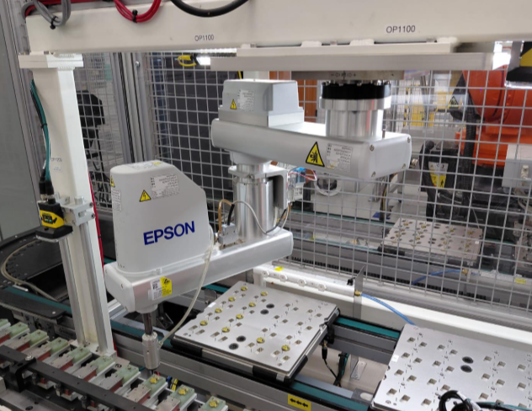 |  |  | X |  |  | Mayor: Lesión grave, fractura ósea o cirugía general; incapacidad laboral documentada. Labores restringidas por más de 2 semanas y menos de 6 meses. | 6 | Riesgo Alto | Persona calificada | A | S2 |  | Protección/puerta móvil: Añadir nueva, con Interlocked | Insignificante: Sin primeros auxilios; rasguño o moretón. | 0.1 | Insignificante | Mantenimiento: Procedimiento/SOP/LOTO | Insignificante: Sin primeros auxilios; rasguño o moretón. | 0.1 | Insignificante | Protección/puerta móvil: Añadir nueva, con Interlocked |  | Insignificante: Sin primeros auxilios; rasguño o moretón. | 0.1 | Insignificante
 |  |  |  |  |  |  |  |  |  | Semanal | 1.5 |  | Evento de alta velocidad ej. > 1000 mm/s, tiempo para el peligro <1s y/o Tiempo limitado para escapar | C | F1 |  |  | Semanal | 1.5 |  |  | Semanal | 1.5 |  |  |  | Semanal | 1.5
 |  |  |  |  |  |  |  |  |  | Muy probable, es de esperarse | 10 | 90 | Imposible | C |  | PLd |  | Casi imposible, posible solo bajo circunstancias extremas | 0.033 | 0.00495 |  | Casi imposible, posible solo bajo circunstancias extremas | 0.033 | 0.00495 |  |  | Casi imposible, posible solo bajo circunstancias extremas | 0.033 | 0.00495
 |  |  |  |  |  |  |  |  |  | 1 a 2 personas | 1 |  | Facil reconocimiento del peligro posible en el 50% o mas de los casos | A |  |  |  | 1 a 2 personas | 1 |  |  | 1 a 2 personas | 1 |  |  |  | 1 a 2 personas | 1
 |  |  |  |  |  |  |  |  |  |  |  |  | Media a alta complejidad ej. (hold‑to‑run) para el ajuste o configuración de una parte de la máquina. | B | P2
 | 13 | Mantenimiento preventivo | Mecánica: transmisión; pinchazo/aplastamiento/enredamiento. | 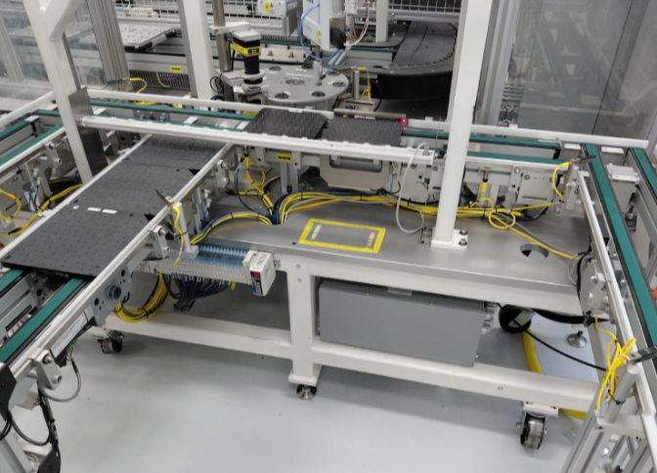 |  |  | X |  |  | Mayor: Lesión grave, fractura ósea o cirugía general; incapacidad laboral documentada. Labores restringidas por más de 2 semanas y menos de 6 meses. | 6 | Riesgo Alto | Persona calificada | A | S2 |  | Protección/puerta móvil: Añadir nueva, con Interlocked | Insignificante: Sin primeros auxilios; rasguño o moretón. | 0.1 | Insignificante | Mantenimiento: Procedimiento/SOP/LOTO | Insignificante: Sin primeros auxilios; rasguño o moretón. | 0.1 | Insignificante | Protección/puerta móvil: Añadir nueva, con Interlocked |  | Insignificante: Sin primeros auxilios; rasguño o moretón. | 0.1 | Insignificante
 |  |  |  |  |  |  |  |  |  | Semanal | 1.5 |  | Evento de baja o muy baja velocidad ej. <250 mm/s, tiempo para el peligro ≥3s y/o tiempo suficiente para escapar | A | F1 |  |  | Semanal | 1.5 |  |  | Semanal | 1.5 |  |  |  | Semanal | 1.5
 |  |  |  |  |  |  |  |  |  | Muy probable, es de esperarse | 10 | 90 | Imposible | C |  | PLd |  | Casi imposible, posible solo bajo circunstancias extremas | 0.033 | 0.00495 |  | Casi imposible, posible solo bajo circunstancias extremas | 0.033 | 0.00495 |  |  | Casi imposible, posible solo bajo circunstancias extremas | 0.033 | 0.00495
 |  |  |  |  |  |  |  |  |  | 1 a 2 personas | 1 |  | Facil reconocimiento del peligro posible en el 50% o mas de los casos | A |  |  |  | 1 a 2 personas | 1 |  |  | 1 a 2 personas | 1 |  |  |  | 1 a 2 personas | 1
 |  |  |  |  |  |  |  |  |  |  |  |  | Media a alta complejidad ej. (hold‑to‑run) para el ajuste o configuración de una parte de la máquina. | B | P2
 | 14

 | 15

 | 16

 | 17

 | 18

 | 19

 | 20

 | 21

 | 22

 | 23

 | 24

 | 25

 | 26

 | 27

 | 28

 | 29

 | 30

 | 31

 | 32

 | 33

 | 34

 | 35

 | 36

 | 37

 | 38

 | 39

 | 40

 | 41

 | 42

 | 43

 | 44

 | 45

 | 46

 | 47

 | 48

 | 49

 | 50

 | 51

 | 52

 | 53

 | 54

 | 55

 | 56

 | 57

 | 58

 | 59

 | 60

 | 61

 | 62

 | 63

 | 64

 | 65

 | 66

 | 67

 | 68

 | 69

 | 70

 | 71

 | 72

 | 73

 | 74

 | 75

 | 76

 | 77

 | 78

 | 79

 | 80

 | 81

 | 82

 | 83

 | 84

 | 85

 | 86

 | 87

 | 88

 | 89

 | 90

 | 91

 | 92

 | 93

 | 94

 | 95

 | 96

 | 97

 | 98

 | 99

 | 100

 | 101

 | 102

 | 103

 | 104

 | 105

 | 106

 | 107

 | 108

 | 109

 | 110

 | 111

 | 112

 | 113

 | 114

 | 115

 | 116

 | 117

 | 118

 | 119

 | 120

 | 121

 | 122

 | 123

 | 124

 | 125

 | 126

 | 127

 | 128

 | 129

 | 130

 | 131

 | 132
...

Grafico Resumen
Risk Assessment Results
 | Sin guardas (inicio) | Estado actual | Remediación propuesta | Implementado
Riesgo inaceptable | 0 | 0 | 0 | 0
Alto riesgo | 0 | 0 | 0 | 0
Riesgo medio | 0 | 0 | 0 | 0
Riesgo bajo pero significativo | 0 | 0 | 0 | 0
Riesgo despreciable | 0 | 0 | 0 | 0

Risk Assessment Results

(Ref) Performance Level PL
ISO-13849-1 2023
Note 1: IS0 13849-1 provides safety requirements and guidance on the principles for the design and integration of safety-related parts of control systems (SRP/CS), including the design of software Note 2 : ISO 13849-1 shall use always in conjunction with ISO 13849-2 specifies the procedures and conditions to be followed for the validation by analysis and testing of the specified safety functions, the performance level achieved by the safety-related parts of a control system (SRP/CS) designed in accordance with ISO 13849-1. FAT/SAT , plus additional test/measurement should fulfill expectations of ISO 13849-2 and only after positive Validation machine can be consider SAFE. Note 3: Some C-Level Standard ( Machine specific) identify PLr for different group of machine . Make sure to check machine specific Standard while identify PLr. It can not be lower that identified in Machine Specific (C-Level ) Standard. C- level standards dealing with details safety requirements for a particular machine or group of machines ( for example for Robot it shall be PLd or higher in compliance with ISO 10218-1 and a ISO 10218-2 Robot systems and integration) Note4: This form build to support site utilization of general principles for design — Risk assessment and risk reduction" based on ISO 12100. Site should use this form in conjunction with ISO 12100 what specifies basic terminology, principles and a methodology for achieving safety in the design of machinery or country/region equal standard (for example ANSI B11.0 for U.S.) |  |  |  |  |  | 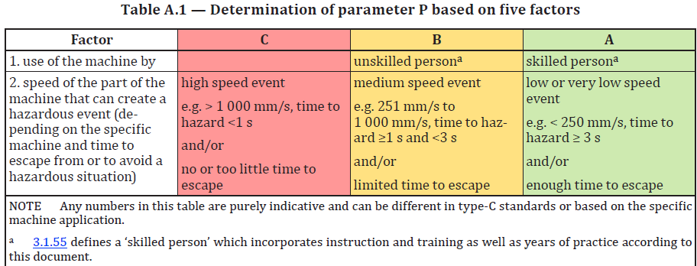 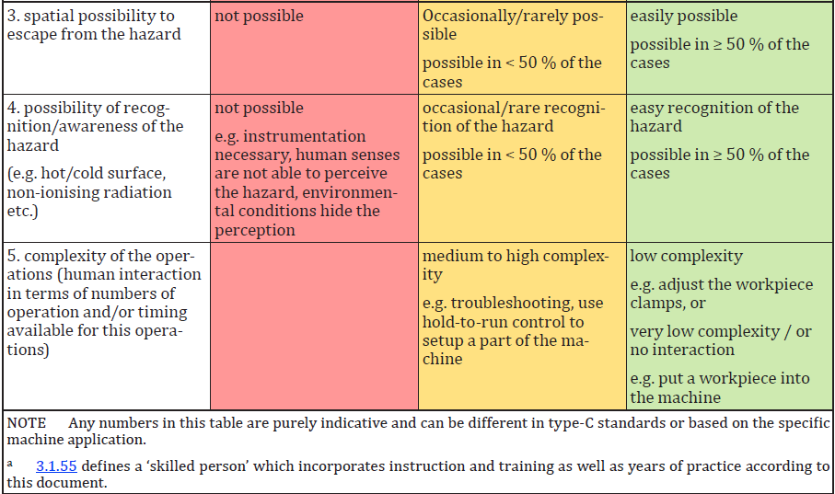
Nota 1: IS0 13849-1 proporciona requisitos de seguridad y orientación sobre los principios para el diseño e integración de partes relacionadas con la seguridad de los sistemas de control (SRP/CS), incluyendo el diseño de software Nota 2: La ISO 13849-1 debe usarse siempre junto con la ISO 13849-2 que especifica los procedimientos y condiciones a seguir para la validación mediante análisis y pruebas de las funciones de seguridad especificadas, el nivel de rendimiento alcanzado por las partes relacionadas con la seguridad de un sistema de control (SRP/CS) diseñado conforme a ISO 13849-1. FAT/SAT, además de pruebas/mediciones adicionales, deberían cumplir con las expectativas de ISO 13849-2 y solo después de una validación positiva la máquina puede considerarse SEGURA. Nota 3: Algún estándar de nivel C (específico de máquina) identifica PLr para diferentes grupos de máquinas. Asegúrate de comprobar el Standard específico de la máquina al identificar el PLr. No puede ser menor que la identificada en el Estándar Específico de Máquina (C-Level). Normas de nivel C que tratan sobre requisitos de seguridad específicos para una máquina o grupo de máquinas en particular (por ejemplo, para robots debe ser PLd o superior conforme a ISO 10218-1 y ISO 10218-2 sistemas e integración robótica) Nota4: Este formulario está diseñado para apoyar la utilización en el sitio de principios generales para el diseño — Evaluación de riesgos y reducción de riesgos" basado en ISO 12100. El sitio debe utilizar este formulario junto con la ISO 12100 que especifica la terminología básica, los principios y una metodología para lograr la seguridad en el diseño de maquinaria o un estándar igualitario país/región (por ejemplo, ANSI B11.0 para EE. UU.) |  |  |  |  | Posibilidad de evitar el peligro P1 y P2 P1 - es posible bajo condiciones específicas P2 - es casi imposible Es importante saber si un evento peligroso puede ser reconocido antes de que cause daño y se evite. Por ejemplo, ¿puede identificarse directamente la exposición a un peligro por sus características físicas, o reconocerse solo por medios técnicos, por ejemplo, indicadores? Otros aspectos importantes que influyen en la selección del parámetro P incluyen, por ejemplo: a) velocidad con la que surge la situación peligrosa (por ejemplo, rápida o lentamente); b) posibilidades de retirarse de la situación peligrosa (por ejemplo, evitar escapando); c) experiencias prácticas de seguridad relacionadas con el proceso; d) si operado por operadores capacitados y adecuados; e) operaba con o sin supervisión. Cuando ocurre un evento peligroso, P1 solo debe seleccionarse si existe una posibilidad realista de evitar o reducir significativamente el daño. De lo contrario, se debe seleccionar P2.
Esta plantilla plantea las siguientes suposiciones para la selección de los parámetros S, F y P. S2 se selecciona siempre que (DPH) se requieran más que primeros auxilios menores, como laceraciones graves o fracturas leves; de lo contrario, S1. F2 se selecciona para la frecuencia de exposición (FE) mayor a una vez por hora o la acumulación que supera 1/20 del tiempo de operación; de lo contrario, F1. P se determina utilizando la respuesta factorial de la Tabla A.1 y la evaluación del conteo de factores A.2
 | DPH | S | FE | F
 | Negligible | S1 | Annually | F1
 | Very Minor | S1 | Monthly | F1
 | Minor | S1 | Weekly | F1
 | Moderate | S2 | 1/24hr <72min | F1
 | Major | S2 | 1/24hr>72min | F2
 | Extreme | S2 | 1/12hr<36min | F1
 | Catastrophic | S2 | 1/12hr >36min | F2
 |  |  | 1/8hr <24min | F1
 |  |  | 1/8hr >24min | F2
 |  |  | Constant, > 15 min | F2

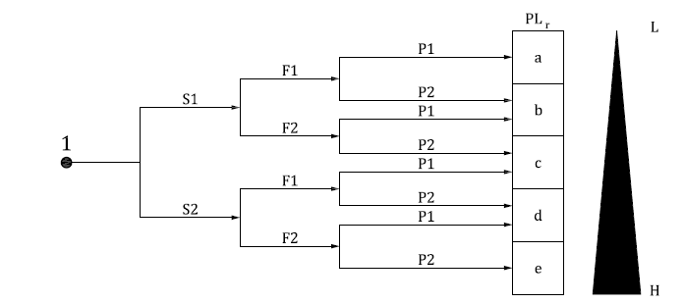
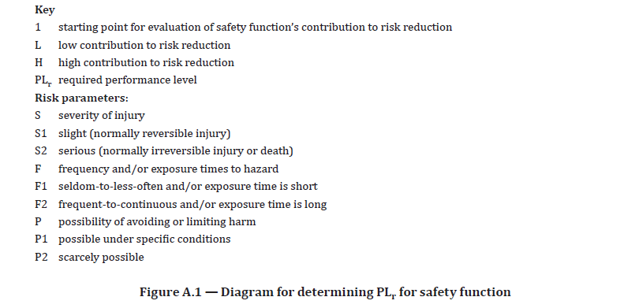
 | PLr Matrix
 | DPH | FE | PA | PLr
 | S1 | F1 | P1 | PLa
 | S1 | F1 | P2 | PLb
 | S1 | F2 | P1 | PLb
 | S1 | F2 | P2 | PLc
 | S2 | F1 | P1 | PLc
 | S2 | F1 | P2 | PLd
 | S2 | F2 | P1 | PLd
 | S2 | F2 | P2 | PLe

